关系图
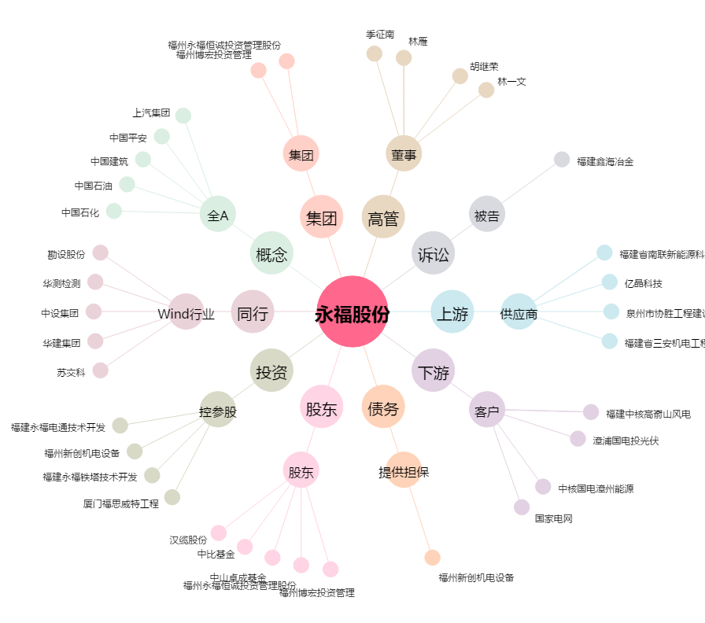
永福股份[300712.SZ] - 关系概览图

